首页
图片1
公司图标
DSYG
东升盈港贸易有限责任公司

商品信息
相关技术情报
公司信息
咨询信息Q/A
案例介绍
库存信息

图片3
公司形象图片2-3张

七大类产品放在这里, 另外设4个隐藏项供将来使用,
金属材料和其他可能不表示

图片4
公司形象图片2-3张
衔接图片3用
电线
套管
扁平线
金属材料

线束
连接器
FPC
其它

公司新闻
具体的公司信息参见公司信息画面，这里只显示最新3条公司信息。也可不安装。

-> 商品信息 ->相关技术情报 ->公司信息 -> 咨询信息Q/A ->案例介绍 ->库存信息

D.S.Y.G Trade Ltd.
东升盈港

检索条件
图片1
公司图标
DSYG
东升盈港贸易有限责任公司

检索页面7大类
每类下面的技术参数都不同，选择不同的类别时，显示不同的技术参数条件
FPC选择时显示规格定义文件，右侧显示因为是定制产品所以没有后续一览，请联系客服
检索条件是AND， 不是OR

商品信息
相关技术情报
公司信息
咨询信息Q/A
案例介绍
库存信息

>产品A类 >产品B类 >产品C类 >产品D类 >产品E类 >产品F类

图片4
公司形象图片2-3张
衔接图片3用
电线
套管
扁平线

线束
连接器
FPC

关键字检索
商品检索
耐温：
■80℃ □105℃ □150℃
耐压：
□30V □60V □150V □300V
□600V ■3KV □6KV □10KV及以上
材质：
□PVC Free ■Halogen Free
检索

关键字检索要贯穿全部种类。
LIKE % 关键字 %
商品名，商品代码

检索
重置

-> 商品信息 ->相关技术情报 ->公司信息 -> 咨询信息Q/A ->案例介绍 ->库存信息

D.S.Y.G Trade Ltd.
东升盈港

图片1
公司图标
DSYG
东升盈港贸易有限责任公司

商品信息
相关技术情报
公司信息
咨询信息Q/A
案例介绍
库存信息

>产品A类 >产品B类 >产品C类 >产品D类 >产品E类 >产品F类

图片4
公司形象图片2-3张
衔接图片3用
电线
套管
扁平线

线束
连接器
FPC

商品检索

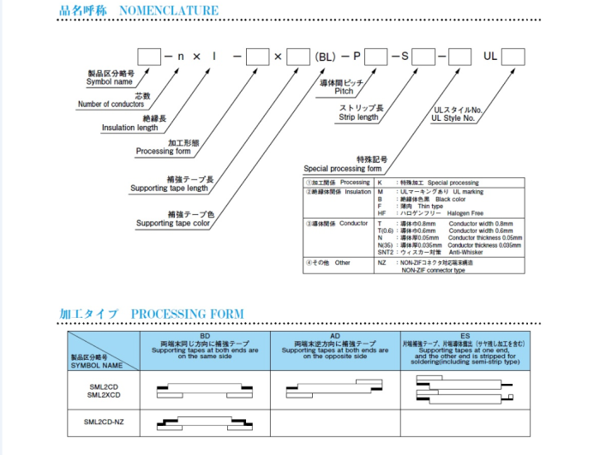
FPC 属于定制产品,定义方法请参照左侧,
并联系销售人员

检索
重置

-> 商品信息 ->相关技术情报 ->公司信息 -> 咨询信息Q/A ->案例介绍 ->库存信息

D.S.Y.G Trade Ltd.
东升盈港

检索结果一览
图片1
公司图标
DSYG
东升盈港贸易有限责任公司
图片1
公司图标
DSYG
东升盈港贸易有限责任公司

商品信息
相关技术情报
公司信息
咨询信息Q/A
案例介绍
库存信息
商品信息
相关技术情报
公司信息
咨询信息Q/A
案例介绍
库存信息

>产品A类 >产品B类 >产品C类 >产品D类 >产品E类 >产品F类
>产品A类 >产品B类 >产品C类 >产品D类 >产品E类 >产品F类

XX 件商品发现
《〈返回 ？

商品检索
商品检索


电线 商品发现 XX 件
2/5
首页
上一页
下一页
末页

品名 颜色 规格 耐温 耐压 收缩比

10. TUBE商品A 黒 UL / DSA / -35～135℃ 500Pa 1:20

11. TUBE商品A 红 UL / DSA / -35～135℃ 500Pa 1:20
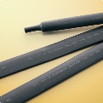
套管 商品发现 XX 件

12. TUBE商品E 縮 / 単層 / 難燃 UL / DSA / -35～135℃ 3/64～4inch 50%以上 黒,茶,赤,橙,黄,緑,
MIL(SAE)
经常使用在机械领域

13. TUBE商品F 縮 / 単層 / 難燃 UL / CSA / -55～135℃ 3/64～4inch 50%以上 黒,茶,赤,橙,黄,緑,
MIL(SAE)
色彩丰富，经常使用在电子领域

14. TUBE商品G 縮 / 単層 / 難燃 UL / DSA / -35～135℃ 3/64～4inch 50%以上 黒,茶,赤,橙,黄,緑,
MIL(SAE)
经常使用在机械领域

15. TUBE商品H 縮 / 単層 / 難燃 UL / CSA / -55～135℃ 3/64～4inch 50%以上 黒,茶,赤,橙,黄,緑,
MIL(SAE)
色彩丰富，经常使用在电子领域

首页
上一页
下一页
末页

-> 商品信息 ->相关技术情报 ->公司信息 -> 咨询信息Q/A ->案例介绍 ->库存信息

D.S.Y.G Trade Ltd.
东升盈港

商品详细结果
图片1
公司图标
DSYG
东升盈港贸易有限责任公司

商品信息
相关技术情报
公司信息
咨询信息Q/A
案例介绍
库存信息

>产品A类 >产品B类 >产品C类 >产品D类 >产品E类 >产品F类

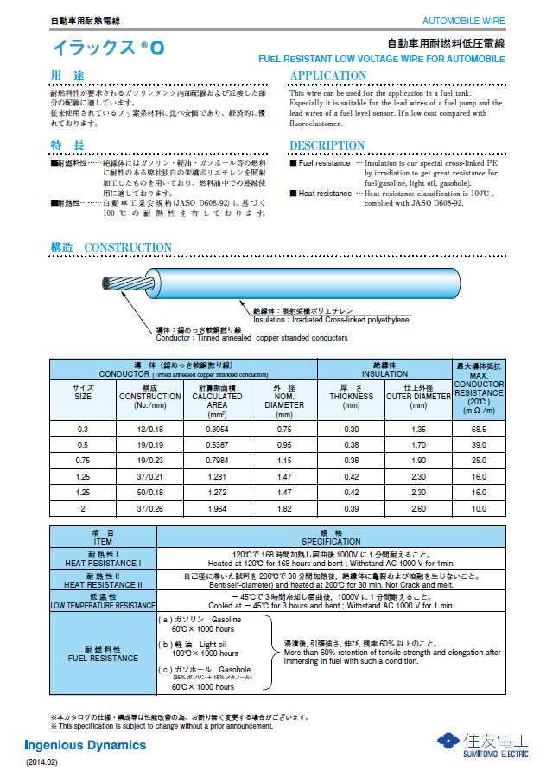

POPUP PDF文件了， 日文版

-> 商品信息 ->相关技术情报 ->公司信息 -> 咨询信息Q/A ->案例介绍 ->库存信息

D.S.Y.G Trade Ltd.
东升盈港

库存检索
图片1
公司图标
DSYG
东升盈港贸易有限责任公司

商品信息
相关技术情报
公司信息
咨询信息Q/A
案例介绍
库存信息

>产品A类 >产品B类 >产品C类 >产品D类 >产品E类 >产品F类

商品检索
关键字检索

电线
套管
扁平线
线束
连接器
FPC
金属材料
其它
检索

检索

XX件商品发现

库存结果一览

2/5
首页
上一页
下一页
末页
没有购物车，没有线上购物，没有1箱，单价，
有预定发送时间， 长度单位
根据不同的产品型号，产地，会有不同的发送时间
请提供头部显示信息

No 品名 颜色 包装 MOQ 预计收货时效

10. TUBE商品A 红 200米*20盘*1箱 1箱 4天

11. OTHER MACHINE / TOOL TUBE商品B 3/64～4inch 1箱 45天

12. OTHER MACHINE / TOOL TUBE商品C 3/64～4inch 1KM 75天

13. OTHER MACHINE / TOOL TUBE商品D 3/64～4inch 1米 45天

14. OTHER MACHINE / TOOL TUBE商品E 3/64～4inch 1箱 4天

15. OTHER MACHINE / TOOL TUBE商品F 3/64～4inch 1箱 6天

16. OTHER MACHINE / TOOL TUBE商品A 3/64～4inch 1箱 35天

17. OTHER MACHINE / TOOL TUBE商品B 3/64～4inch 1箱 45天

18. OTHER MACHINE / TOOL TUBE商品A 3/64～4inch 1箱 4天

19. OTHER MACHINE / TOOL TUBE商品B 3/64～4inch 1箱 4天

20. OTHER MACHINE / TOOL TUBE商品A 3/64～4inch 1箱 2天

21. OTHER MACHINE / TOOL TUBE商品B 3/64～4inch 1箱 26天

22. OTHER MACHINE / TOOL TUBE商品A 3/64～4inch 1箱 52天

首页
上一页
下一页
末页

-> 商品信息 ->相关技术情报 ->公司信息 -> 咨询信息Q/A ->案例介绍 ->库存信息

D.S.Y.G Trade Ltd.
东升盈港

相关技术情报信息
图片1
公司图标
DSYG
东升盈港贸易有限责任公司

商品信息
相关技术情报
公司信息
咨询信息Q/A
案例介绍
库存信息

技 术 情 报

工厂会提供
★ 难燃指数
★ 色相
★ 内径收缩率
★ 收缩方法和收缩时的注意事项
★ RoHS, ELV指令的概要和各产品的适合情况
★ UL, CSA规格认证产品
★ 连续使用可能的温度
★ 双层结构
★ 长度变化率
★ 保存条件和自然收缩

● 难燃指数
难燃指数TUBE商品A縮/ 単層 / 難燃以上黒,茶,赤,橙,黄,緑,经常使用在机械领域经常使用在机械领域
经常使用在机械领域经常使用在机械领域经常使用在机械领域
难燃指数TUBE商品A縮/ 単層 / 難燃以上黒,茶,赤,橙,黄,緑,经常使用在机械领域经常使用在机械领域
经常使用在机械领域经常使用在机械领域经常使用在机械领域

● 色相
色相是TUBE商品A縮/ 単層 / 難燃以上黒,茶,赤,橙,黄,緑,经常使用在机械领域经常使用在机械领域
经常使用在机械领域经常使用在机械领域经常使用在机械领域
难燃指数TUBE商品A縮/ 単層 / 難燃以上黒,茶,赤,橙,黄,緑,经常使用在机械领域经常使用在机械领域
经常使用在机械领域经常使用在机械领域经常使用在机械领域

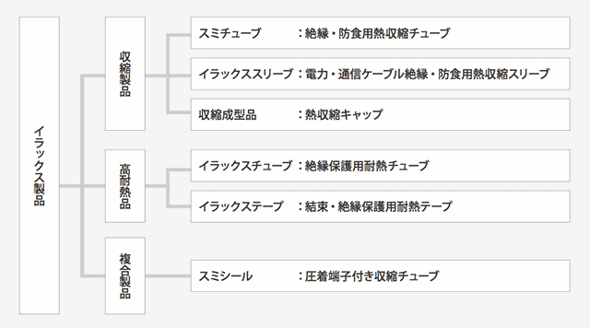

● 内径收缩率
色相是TUBE商品A縮/ 単層 / 難燃以上黒,茶,赤,橙,黄,緑,经常使用在机械领域经常使用在机械领域
经常使用在机械领域经常使用在机械领域经常使用在机械领域
难燃指数TUBE商品A縮/ 単層 / 難燃以上黒,茶,赤,橙,黄,緑,经常使用在机械领域经常使用在机械领域
经常使用在机械领域经常使用在机械领域经常使用在机械领域

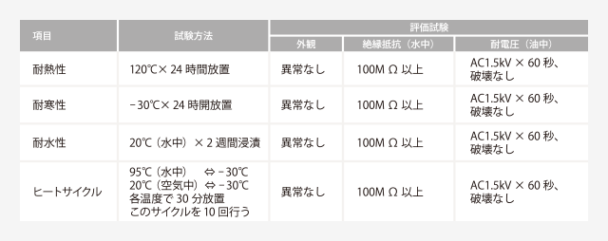

-> 商品信息 ->相关技术情报 ->公司信息 -> 咨询信息Q/A ->案例介绍 ->库存信息

D.S.Y.G Trade Ltd.
东升盈港

公司信息画面
图片1
公司图标
DSYG
东升盈港贸易有限责任公司

商品信息
相关技术情报
公司信息
咨询信息Q/A
案例介绍
库存信息

公司信息

东升盈港贸易有限责任公司成立于1980年
主要经营日本住友收缩管，线材等材料的中华销售。2000年开始成为中国地方最大的销售代理。
2011年2012年2013年分别荣获住友最佳销售伙伴。
2012年荣获住友最佳亚洲代理。
2014年荣获美亚最佳销售伙伴。


● 公司理念
将价廉质优的工业材料用品从世界带来中国。为国内工业电子业的发展作出贡献。
难燃指数TUBE商品A縮/ 単層 / 難燃以上黒,茶,赤,橙,黄,緑,经常使用在机械领域经
常使用在机械领域
经常使用在机械领域经常使用在机械领域经常使用在机械领域
难燃指数TUBE商品A縮/ 単層 / 難燃以上黒,茶,赤,橙,黄,緑,经常使用在机械领域经常
使用在机械领域
经常使用在机械领域经常使用在机械领域经常使用在机械领域
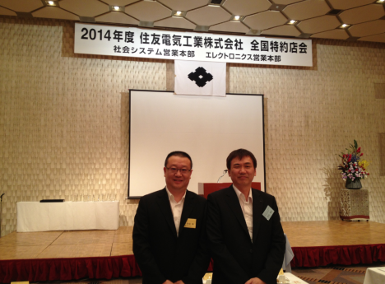

● 联系方式
大中华区 Haoping Plaze 1201. Gent Rd No. 88. UK
+02-98-8457-7899
大陆地区 上海杨浦区控江路760号
+86-21-5486-8888
DongShengYingGang Building 2F . ChangYang Rd 2230.
+86-21-5486-8888
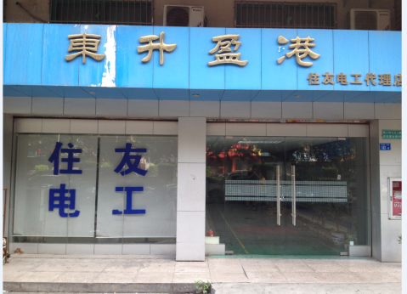

右侧显示工厂照片，左侧或下方显示工厂介绍，一个接一个

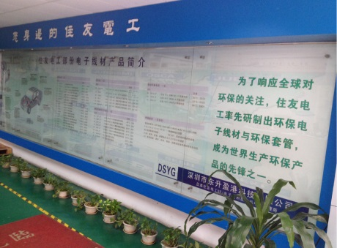

-> 商品信息 ->相关技术情报 ->公司信息 -> 咨询信息Q/A ->案例介绍 ->库存信息

D.S.Y.G Trade Ltd.
东升盈港

咨询信息QA
图片1
公司图标
DSYG
东升盈港贸易有限责任公司

商品信息
相关技术情报
公司信息
咨询信息Q/A
案例介绍
库存信息

咨 询 信 息 Q/A

★ 产品相关
★ 规格相关
★ 商品购买相关
★ 商品售后相关

● 产品相关
Q： 难燃指数TUBE商品A縮/ 単層 / 難燃以上黒,茶,赤,橙,黄,緑,经常使用在机械领域经常使用在机械领域
A： 经常使用在机械领域经常使用在机械领域经常使用在机械领域
Q：难燃指数TUBE商品A縮/ 単層 / 難燃以上黒,茶,赤,橙,黄,緑,经常使用在机械领域经常使用在机械领域
A： 经常使用在机械领域经常使用在机械领域经常使用在机械领域

● 规格相关
Q： 难燃指数TUBE商品A縮/ 単層 / 難燃以上黒,茶,赤,橙,黄,緑,经常使用在机械领域经常使用在机械领域
A： 经常使用在机械领域经常使用在机械领域经常使用在机械领域
Q：难燃指数TUBE商品A縮/ 単層 / 難燃以上黒,茶,赤,橙,黄,緑,经常使用在机械领域经常使用在机械领域
A： 经常使用在机械领域经常使用在机械领域经常使用在机械领域

● 商品购买相关
Q： 难燃指数TUBE商品A縮/ 単層 / 難燃以上黒,茶,赤,橙,黄,緑,经常使用在机械领域经常使用在机械领域
A： 经常使用在机械领域经常使用在机械领域经常使用在机械领域
Q：难燃指数TUBE商品A縮/ 単層 / 難燃以上黒,茶,赤,橙,黄,緑,经常使用在机械领域经常使用在机械领域
A： 经常使用在机械领域经常使用在机械领域经常使用在机械领域

● 商品售后相关
Q： 难燃指数TUBE商品A縮/ 単層 / 難燃以上黒,茶,赤,橙,黄,緑,经常使用在机械领域经常使用在机械领域
A： 经常使用在机械领域经常使用在机械领域经常使用在机械领域
Q：难燃指数TUBE商品A縮/ 単層 / 難燃以上黒,茶,赤,橙,黄,緑,经常使用在机械领域经常使用在机械领域
A： 经常使用在机械领域经常使用在机械领域经常使用在机械领域

-> 商品信息 ->相关技术情报 ->公司信息 -> 咨询信息Q/A ->案例介绍 ->库存信息

D.S.Y.G Trade Ltd.
东升盈港

案例介绍
图片1
公司图标
DSYG
东升盈港贸易有限责任公司

商品信息
相关技术情报
公司信息
咨询信息Q/A
案例介绍
库存信息

活 用 案 例 介 绍

广泛的商品使用领域

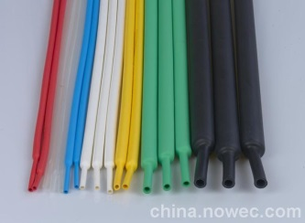
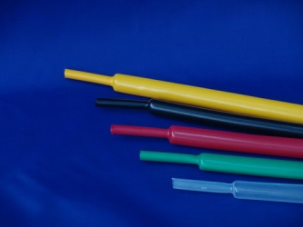
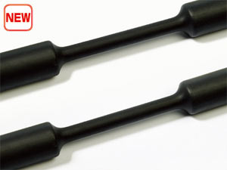


★ 绝缘保护
★ 电子业
★ 绝缘保护
★ 航空业
★ 绝缘保护
★ 机械业
★ 绝缘保护
★ 电子业

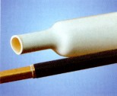
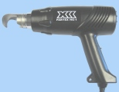
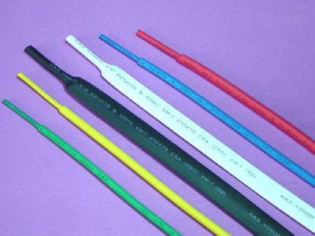
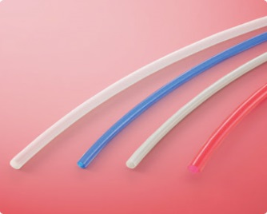

★ 绝缘保护
★ 电子业
★ 绝缘保护
★ 航空业
★ 绝缘保护
★ 机械业
★ 绝缘保护
★ 电子业

-> 商品信息 ->相关技术情报 ->公司信息 -> 咨询信息Q/A ->案例介绍 ->库存信息

D.S.Y.G Trade Ltd.
东升盈港

库存检索输入
图片1
公司图标
DSYG
东升盈港贸易有限责任公司

内部人员专用

商品信息
相关技术情报
公司信息
咨询信息Q/A
案例介绍
库存信息

>产品A类 >产品B类 >产品C类 >产品D类 >产品E类 >产品F类

商品检索
关键字检索
工厂提供
根据不同的商品，显示不同的产品选择内容，

电线
套管
扁平线
线束
连接器
FPC
金属材料
其它
检索

检索
商品编辑
销售编辑
库存编辑

XX件商品发现

库存结果一览
增加
修改
删除

2/5
商品类型
首页
上一页
下一页
末页
01: 电线
V

选择 系列 名称 规格 产品号 单价 预定发送日 特急
商品名称
TUBE商品A

■ 10. OTHER MACHINE / TOOL TUBE商品A 3/64～4inch 1箱 49000 JPY 4天 2天
商品系列
OTHER MACHINE / TOOL

□ 11. OTHER MACHINE / TOOL TUBE商品B 3/64～4inch 1箱 49500 JPY 4天 2天
商品型号
SML-121-3345353

□ 12. OTHER MACHINE / TOOL TUBE商品C 3/64～4inch 1箱 49000 JPY 4天 2天

□ 13. OTHER MACHINE / TOOL TUBE商品D 3/64～4inch 1箱 49500 JPY 4天 2天
耐温：
■80℃ □105℃ □150℃
耐压：
□30V □60V □150V □300V
□600V ■3KV □6KV □10KV及以上
材质：
□PVC Free ■Halogen Free
特征编辑
□ 14. OTHER MACHINE / TOOL TUBE商品E 3/64～4inch 1箱 49000 JPY 4天 2天

□ 15. OTHER MACHINE / TOOL TUBE商品F 3/64～4inch 1箱 49500 JPY 6天 2天

□ 16. OTHER MACHINE / TOOL TUBE商品A 3/64～4inch 1箱 49000 JPY 4天 2天

□ 17. OTHER MACHINE / TOOL TUBE商品B 3/64～4inch 1箱 49500 JPY 4天 2天

□ 18. OTHER MACHINE / TOOL TUBE商品A 3/64～4inch 1箱 49000 JPY 4天 1天

□ 19. OTHER MACHINE / TOOL TUBE商品B 3/64～4inch 1箱 49500 JPY 4天 2天
4000
□ 20. OTHER MACHINE / TOOL TUBE商品A 3/64～4inch 1箱 49000 JPY 4天 2天
尺寸编辑
称呼尺寸
2.4 × 3.2
长度
内径
2.40+0.20
□ 21. OTHER MACHINE / TOOL TUBE商品B 3/64～4inch 1箱 49500 JPY 4天 2天
单位
箱
V
壁厚
0.40
□ 22. OTHER MACHINE / TOOL TUBE商品A 3/64～4inch 1箱 49000 JPY 4天 2天
外径
3.2+0.30
首页
上一页
下一页
末页

增加
修改
删除
图片上传
C:\temp\dsyg\pic\001.jpg
浏览
上传
删除

-> 商品信息 ->相关技术情报 ->公司信息 -> 咨询信息Q/A ->案例介绍 ->库存信息
特性图片上传
C:\temp\dsyg\pic\002.jpg
浏览
上传
删除

尺寸图片上传
C:\temp\dsyg\pic\012.jpg
浏览
上传
删除
D.S.Y.G Trade Ltd.
东升盈港

点击商品名称会弹出商品详细编辑画面。

商品规格
3/64～4inch

产品号
1箱

单价
49000 JPY
销售信息暂时没有了

预定发送时间
4 天
根据产地，发送日不同，先手动入力
在库数，已售数，产地。
加上该商品是否公开（考虑CHECK—FLG）
尺寸考虑整箱,和乱尺两大类
特急发送时间
2天

商品编辑，销售编辑，库存编辑会根据登录者的级别分别处于
1。不显示
2。只显示，不可编辑
3。显示，可编辑

在库数（整箱）
箱
包装
200米*1盘*1箱

在库数（乱尺）
箱
颜色
红
V

MOQ(最小起定量)
箱
V

发送天数
25
天

产地
日本
V

保存
取消

内部人员登录
图片1
公司图标
DSYG
东升盈港贸易有限责任公司

操作用
内部人员专用

用户名
David

登录密码
********
验证码
EABA
EABA

登录
取消

D.S.Y.G Trade Ltd.
东升盈港

内部人员操作菜单
图片1
公司图标
DSYG
东升盈港贸易有限责任公司

操作用
用户名 ：David
登录时间 ：2014/11/09:10:12:11
根据权限显示和非显示，
如果显示都可进入库存检索输入画面进行检索增加和修改，
对于不同内容附不同权限
例：销售可修改商品信息和销售信息
但不可修改库存，所以在库存检索输入页面只可修改商品和销售信息，对于库存仅提供可看权限，不可修改。
内部人员专用
商品编辑

销售编辑

库存编辑
密码修改

用户编辑

仅限于高级用户

D.S.Y.G Trade Ltd.
东升盈港

